回答人數
【問卷調查結果】 |  |  |  | ■複數回答的合計

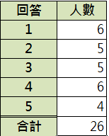
No | 性別 | 年齡 | 興趣 | 回答 | 人數
1 | 男 | 36 | 1,2,4 | 1 |  | COUNTIF($E$4:$E$13,"*"&G4&"*")
2 | 女 | 42 | 1,3,5 | 2 |  | COUNTIFS($E$4:$E$13,"*"&G4&"*")
3 | 女 | 26 | 2,4 | 3
4 | 男 | 21 | 2,3,4,5 | 4
5 | 男 | 18 | 1,3 | 5
6 | 女 | 52 | 2,3,4 | 合計 | 0
7 | 女 | 34 | 1,3,4
8 | 男 | 44 | 2
9 | 女 | 21 | 1,5
10 | 男 | 29 | 1,4,5

